Chi tiết địa chất
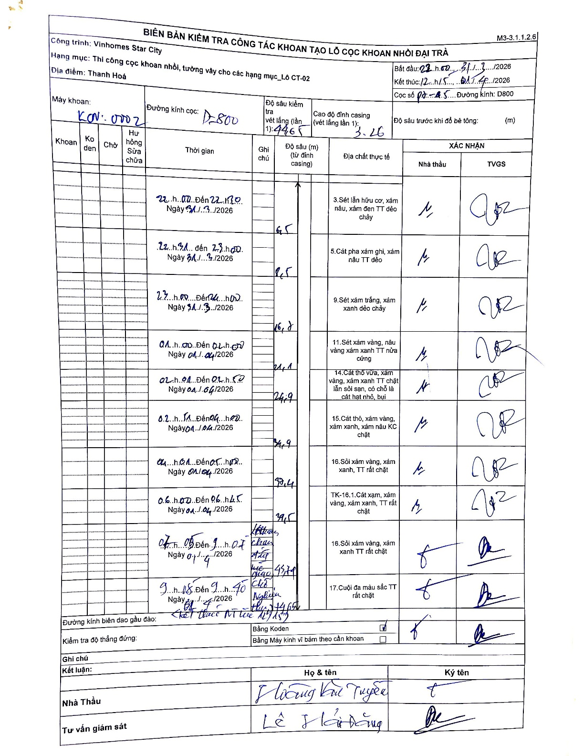
Dự án | Star City Thanh Hóa
Hạng mục | Thi công cọc khoan nhồi, tường vây cho các hạng mục_Lô CT-02
Tên bộ phận | Cọc khoan nhồi
Số hiệu cọc | P7-45
Tên Máy khoan | SGC-KCN0002
Đường kính | D800
Bắt đầu thi công | 22:00 31/03/2026
Kết thúc thi công | 12:45 01/04/2026

Địa chất TT | Đường kính | Mô tả lớp thiết kế | Từ (h) | Đến (h) | Cao độ từ | Cao độ đến | T.Gian (h) | Dài (m) | V (m/h) | Ghi chú
1 | D800 | Sét lẫn hữu cơ, xám nâu, xám đen TT dẻo chảy | 22:00 31/03/2026 | 22:30 31/03/2026 | -3.26 | -6.5 | 0.5 | 3.24 | 6.48
2 | D800 | Cát pha xám ghi, xám nâu TT dẻo | 22:30 31/03/2026 | 23:00 31/03/2026 | -6.5 | -8.5 | 0.5 | 2 | 4
3 | D800 | Sét xám trắng, xám xanh dẻo chảy | 23:00 31/03/2026 | 01:00 01/04/2026 | -8.5 | -16.8 | 2 | 8.3 | 4.15
4 | D800 | Sét xám vàng, nâu vàng xám xanh TT nửa cứng | 01:00 01/04/2026 | 02:00 01/04/2026 | -16.8 | -21.1 | 1 | 4.3 | 4.3
5 | D800 | Cát thô vừa, xám vàng, xám xanh TT chặt lẫn sỏi sạn, có chỗ là cát hạt nhỏ, bụi | 02:00 01/04/2026 | 02:50 01/04/2026 | -21.1 | -24.9 | 0.83 | 3.8 | 4.56
6 | D800 | Cát thô, xám vàng, xám xanh, xám nâu KC chặt | 02:50 01/04/2026 | 04:00 01/04/2026 | -24.9 | -34.9 | 1.17 | 10 | 8.57
7 | D800 | Sỏi xám vàng, xám xanh, TT rất chặt | 04:00 01/04/2026 | 06:45 01/04/2026 | -34.9 | -38.4 | 2.75 | 3.5 | 1.27
8 | D800 | TK-16.1.Cát xạm, xám vàng, xám xanh, TT rất chặt | 06:00 01/04/2026 | 06:45 01/04/2026 | -38.4 | -39.5 | 0.75 | 1.1 | 1.47
9 | D800 | Sỏi xám vàng, xám xanh TT rất chặt | 09:05 01/04/2026 | 09:40 01/04/2026 | -39.5 | -43.4 | 0.58 | 3.9 | 6.69
10 | D800 | Cuội đa màu sắc TT rất chặt | 09:40 01/04/2026 | 12:45 01/04/2026 | -43.4 | -44.65 | 3.08 | 1.25 | 0.41

ẢNH BIÊN BẢN GỐC

